对账
订单号 | 入住日期 | 离店日期 | 应收 |  |  |  | ，
999222104228135 | 2023-01-09 | 2023-01-17 | 3234.1 | 3234.1 | 2927118 | 0 | ，2927118 | 直连
999222157333717 | 2023-01-13 | 2023-01-17 | 1149.4 | 1149.40 | 2940748 | 0 | ，2940748 | 直连
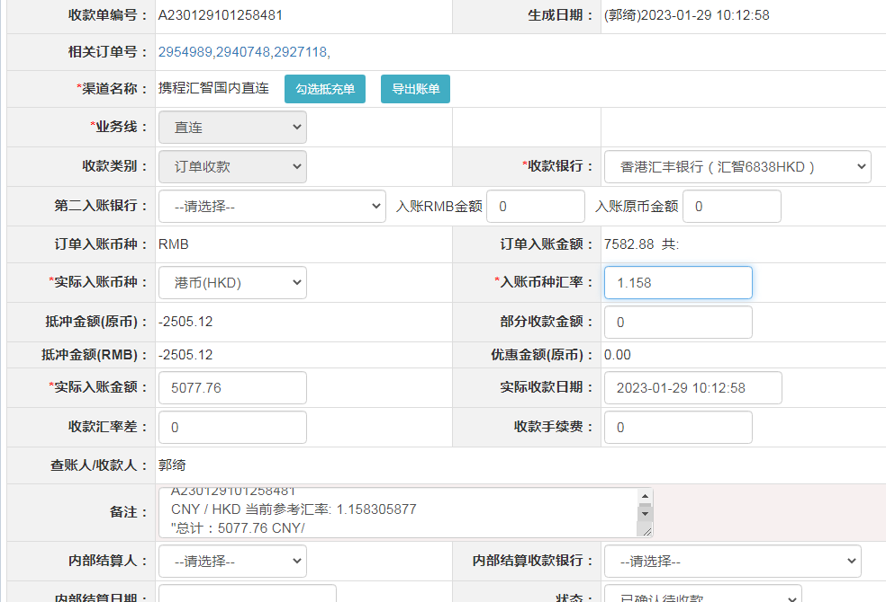
999222234997002 | 2023-01-16 | 2023-01-18 | 694.26 | 694.26 | 2954989 | 0 | ，2954989 | 直连

 |  |  | 5077.76

A230129101258481
CNY / HKD 当前参考汇率: 1.158305877
总计：5077.76 CNY/ 5881.6 HKD

